Exemplo
Aplicação do Teorema do Limite Central

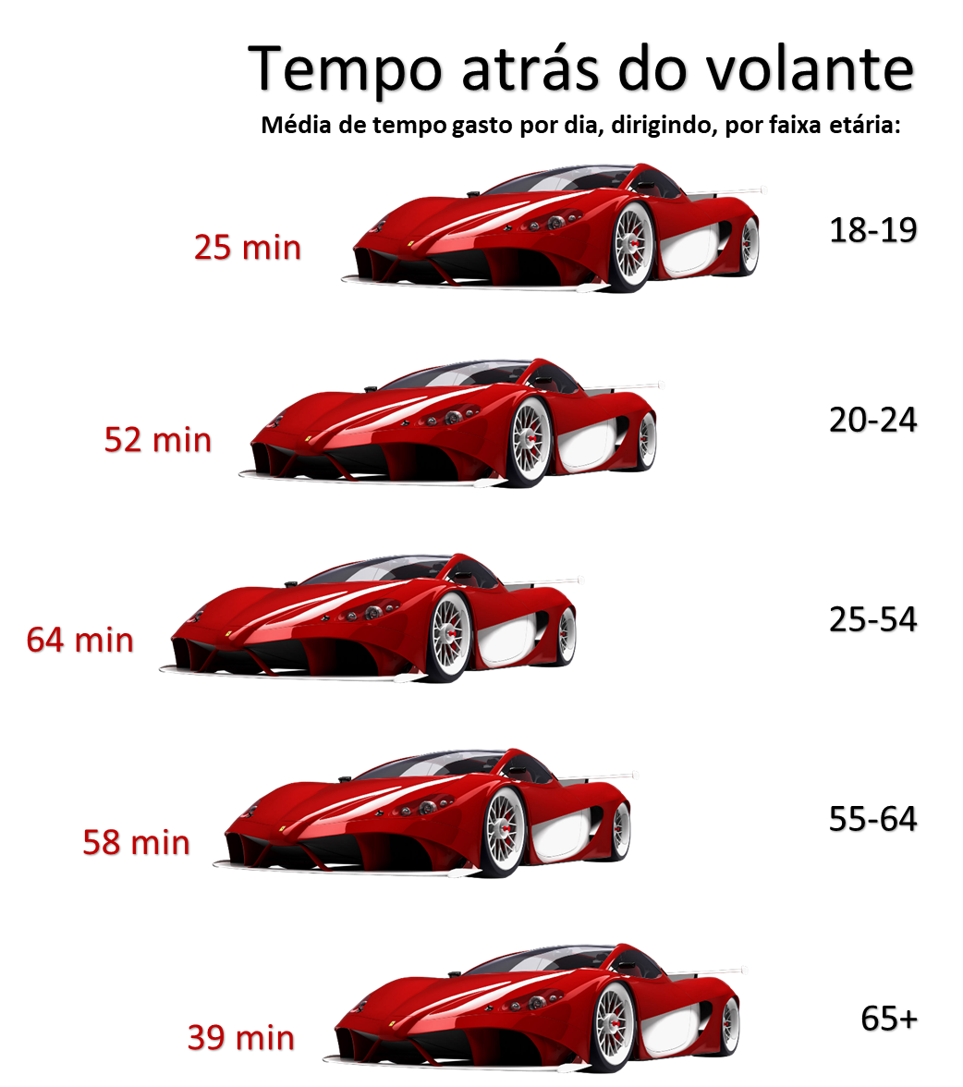
Exemplo
 | A média que um motorista passa dirigindo é de 25 minutos. Você seleciona aleatoriamente 50 motoristas com idade entre 18 e 19 anos. Qual é a probabilidade de que a média de tempo que eles passam dirigindo todos os dias seja entre 24,7 e 25,5 minutos? Suponha que o desvio padrão é de 1,5 minutos.

 | Solução: |  |  |  | Parâmetros
 |  |  |  |  |  | Amostra = | 50
 | Intervalos | X | Z | P(X) |  | Média = | 25
 | P(X ≤ 24,7) = | 24.70 | -1.41 | 0.08 |  | D.P. Populacional = | 1.5
 | P(X ≤ 25,5) = | 25.50 | 2.36 | 0.99 |  | D.P. Amostral = | 0.21213203436
 | P(24,7 ≤ X ≤ 25,5) = |  |  | 0.91

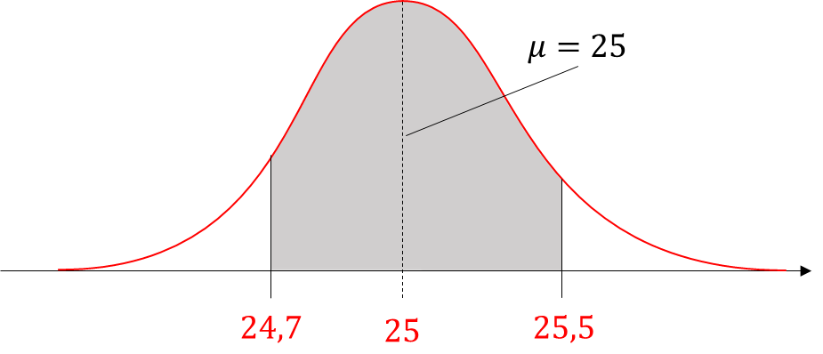
$$z=\frac{Valor−média}{Desvio padrão}$$

$$σ_{\overline{X}}=\frac{σ}{\sqrt{n}}$$

